Laser.plechy
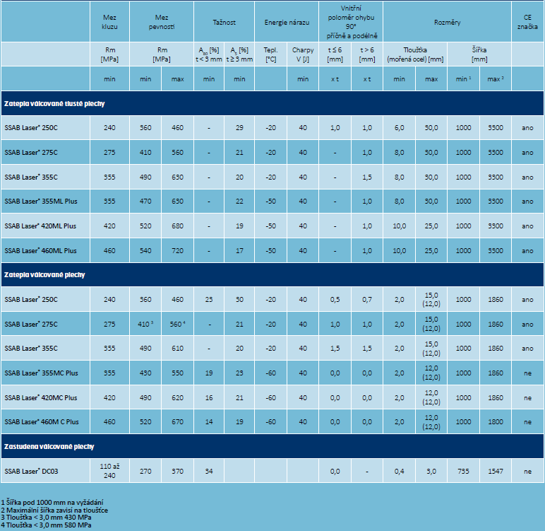
Veřejná zakázka: Dodávky hutního materiálu
Dle RD č.: S78/22
Příloha č.2- Přehled běžně poptávaného hutního materiálu - laserové plechy

Tato tabulka má pro účastníky pouze informativní charakter.
Číslo artiklu | Název a rozměry (mm) | Jakost+norma | Rozměrová norma | Požadavky zadavatele na vlastnosti předmětu plnění, volitelné požadavky dle norem
138316030500 | PLECH 15 1500 3000 | SSAB LASER 355MC PLUS | EN 10051 | viz technické specifikace uvedené níže
138316032800 | PLECH 15 2000 4000 | SSAB LASER 355ML PLUS | EN 10029 | viz technické specifikace uvedené níže
138316030200 | PLECH 20 1500 3000 | SSAB LASER 355ML PLUS | EN 10029 | viz technické specifikace uvedené níže

Požadavky zadavatele :

Jakost, tolerance a dodací podmínky plechu dle EN 10029, upřesnění viz. specifikace níže a DATA SHEET 2317 SSAB LASER 355ML PLUS
Jakost, tolerance a dodací podmínky plechu dle EN 10051, upřesnění viz. specifikace níže a DATA SHEET 2322 SSAB LASER 355MC PLUS
Rovinnost dodaného plechu maximálně 3 mm po pálení na laseru.
Značení plechů nesmí být ražením a gravírováním.
Položky budou účtovány ve skutečné hmotnosti. Cena mořených plechů účtována v netto hmotnosti, obalové materiály zahrnout již do nabídkové ceny a nefakturovat.
Balení - jednotlivé svazky, nebo formáty plechů musí být odděleny dřevěnými proklady, výška podkladu minimálně 10 cm, váha balíku nesmí být větší než 4000 Kg.
Splatnost 90 dnů.

